データベース設定
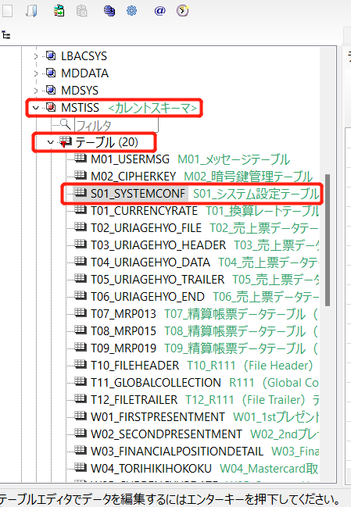
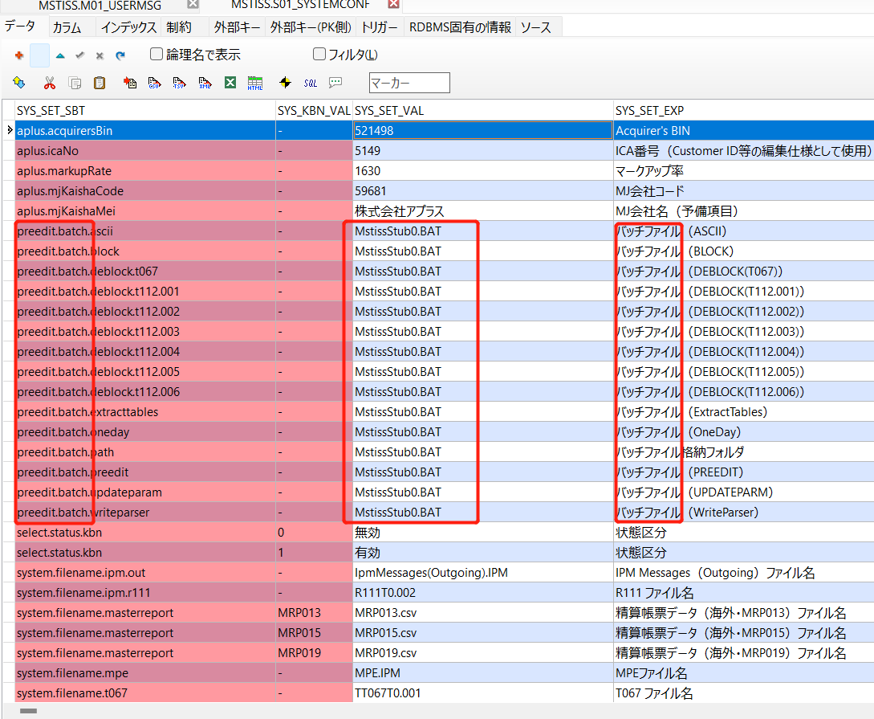
セットアップマニュアル（MSTISS）
データベース設定
 | a5m2_2.14.2_x64.zipを解凍し、C:\Program Filesに格納する。（a5m2_2.14.2_x64.zipは「環境構築」のフォルダの中にあります）
 | A5M2接続設定（SYSユーザーでテーブルに接続）
 | ※先にセットアップマニュアル（VSSMST）でデータベースを追加できた場合は、スキーマ作成の手順へ
 |  | ・ | 「A5M2.exe」を起動する。
 |  |  | 「データベースの追加と削除」を選択し、ポップアップ画面で「追加」ボタンをクリックする。
 |  | ・ | 「Oracle DataBase(OCI経由 or 直接接続)」をクリックする。

 |  | ・ | 基本タブを設定する。
 |  |  |  | 接続文字列 |  | ｛SID｝(例.orcl, xe...)
 |  |  |  | ユーザID |  | sys
 |  |  |  | パスワード |  | 環境構築手順書（Oracleセットアップマニュアルで設定したグローバルデータベースの管理パスワード）を参照

 |  | ・ | その他タブで下記のように設定する。
 |  |  |  | ロール |  | SYSDBA

 |  | ・ | テストをクリックし、成功することを確認した後に「OK」をクリックする。
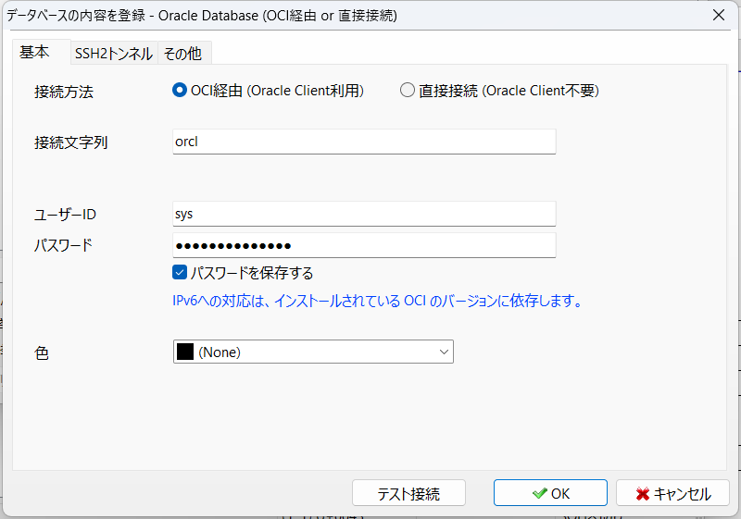
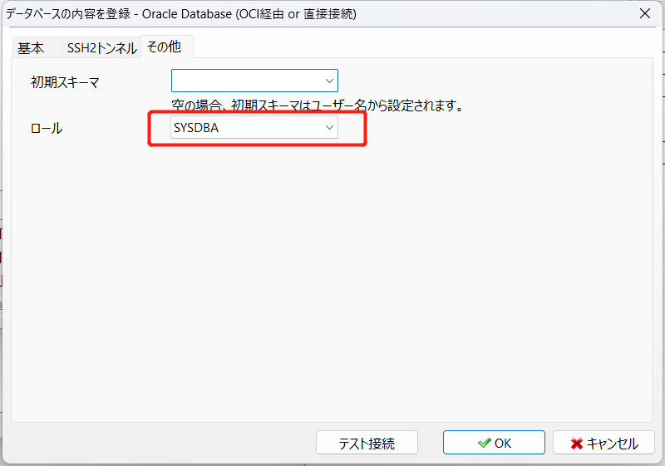

 |  | ・ | データベース名を任意の名称に変更して「OK」をクリックする。
 |  |  | データベース一覧にデータベースが追加されていることを確認する。

 | スキーマ作成
 |  | ・ | 以下のSQLを実行し、スキーマを作成する。
 |  |  |  | SQL |  | CREATE USER MSTISS IDENTIFIED BY "MSTISS_PASS_01";
 |  |  | 「更新レコードはありません」と表示されることを確認する。

 |  | ・ | 以下のSQLを実行し、権限を付与する。
 |  |  |  | SQL |  | GRANT ALL PRIVILEGES TO MSTISS;
 |  |  | 「更新レコードはありません」と表示されることを確認する。
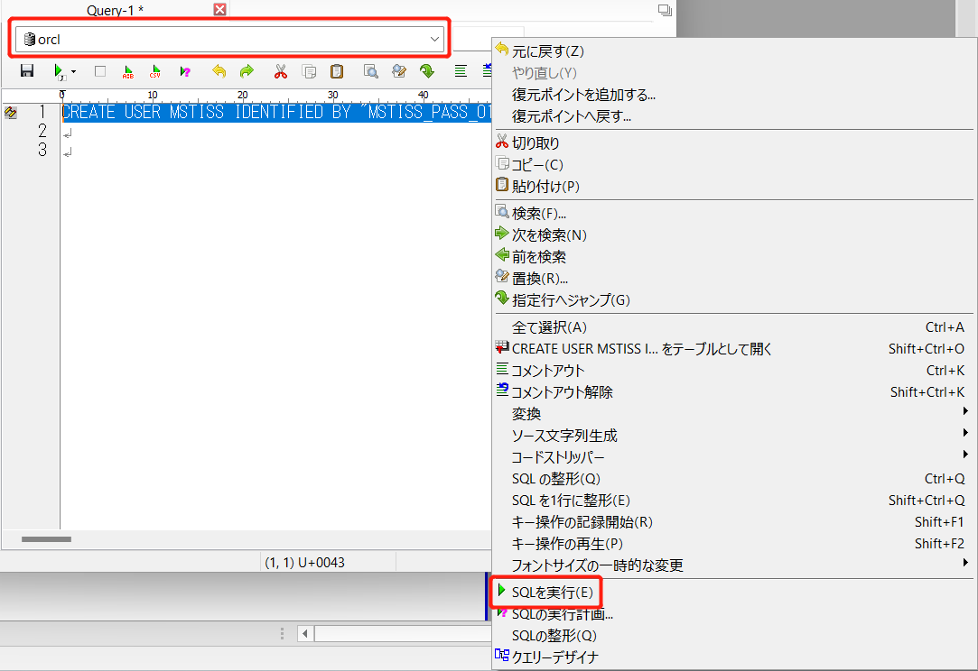
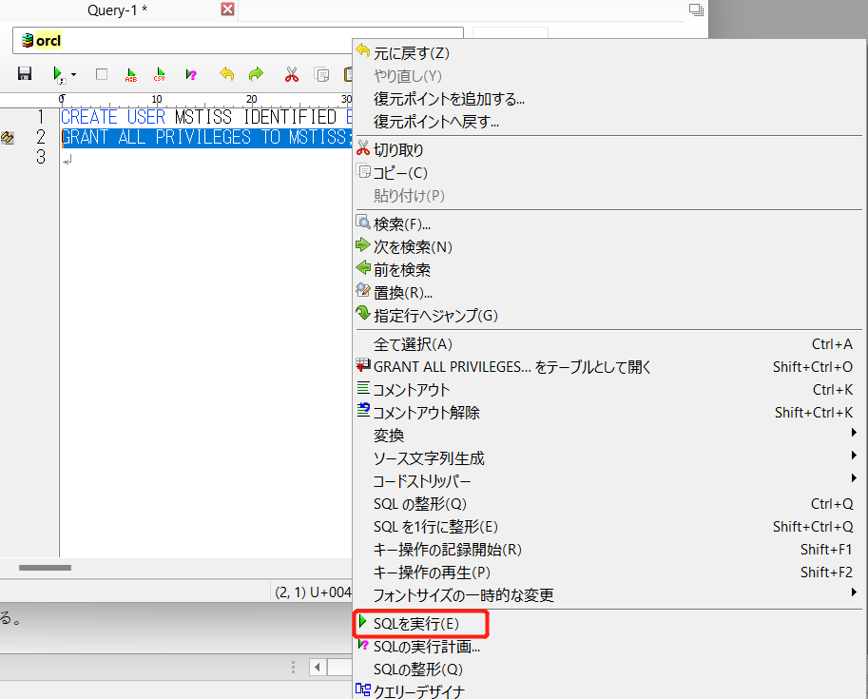

 |  | スキーマ接続
 |  |  | ・ | 「A5M2」を起動する。
 |  |  |  | 「データベースの追加と削除」を選択し、ポップアップ画面で「追加」ボタンをクリックする。

 |  |  | ・ | 「Oracle DataBase(OCI経由 or 直接接続)」をクリックする。

 |  |  | ・ | 基本タブを下記のように設定する。
 |  |  |  |  | 接続文字列 |  | ｛SID｝(例.orcl, xe...)
 |  |  |  |  | ユーザID |  | MSTISS
 |  |  |  |  | パスワード |  | MSTISS_PASS_01

 |  |  | ・ | テストをクリックし、成功することを確認した後に「OK」をクリックする。

 |  |  | ・ | データベース名を「MSTISS」に変更して「OK」をクリックする。
 |  |  |  | データベース一覧に「MSTISS」が追加されていることを確認する。
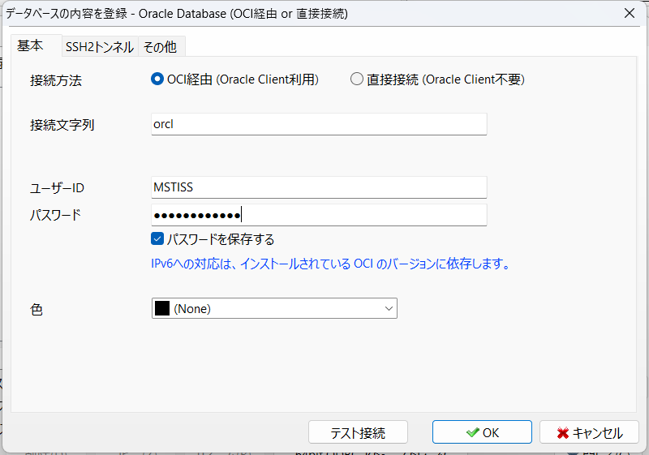

 | テーブル作成
 |  | ・ | 以下のDDLを実行し、テーブルを作成する。
 |  |  | ※既存のデータが存在する場合は退避
 |  |  |  | ロケーション |  | C:\SVN\trunk\ブランド中継\BankNet\resource\20.DDL
 |  |  |  | DDL |  | CREATE__MSTISS.sql

 |  | ・ | 以下のDDLを実行し、テーブルの初期情報を設定する。
 |  |  |  | ロケーション |  | C:\SVN\trunk\60.MstIss\Resource\20.DDL
 |  |  |  | DDL |  | INSERT__MSTISS.sql
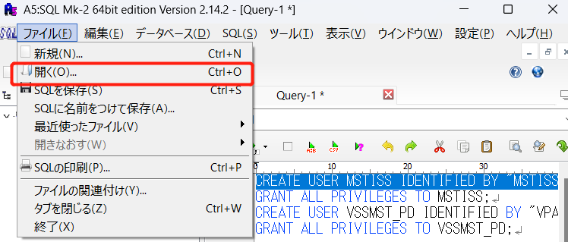

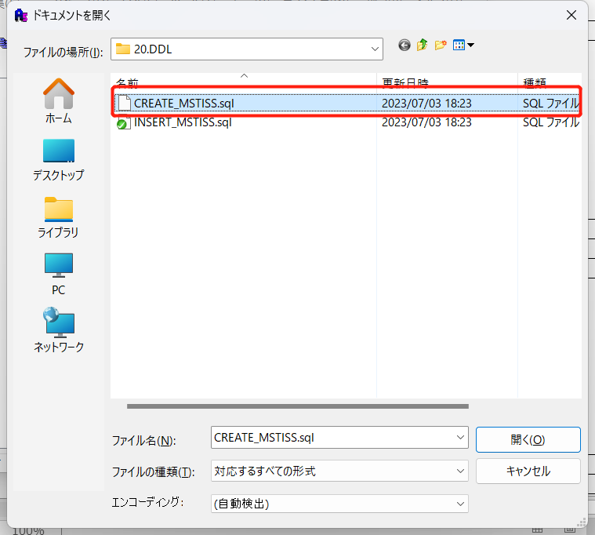
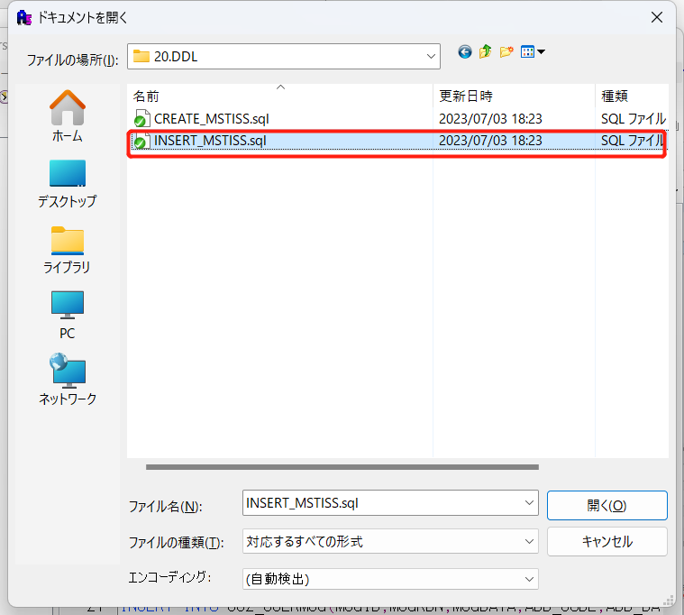

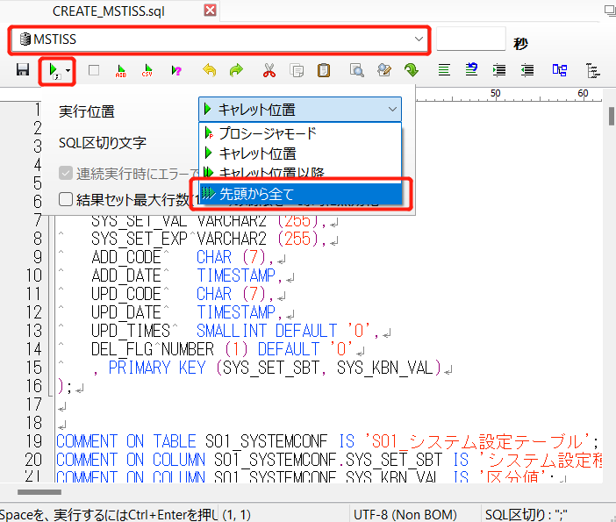
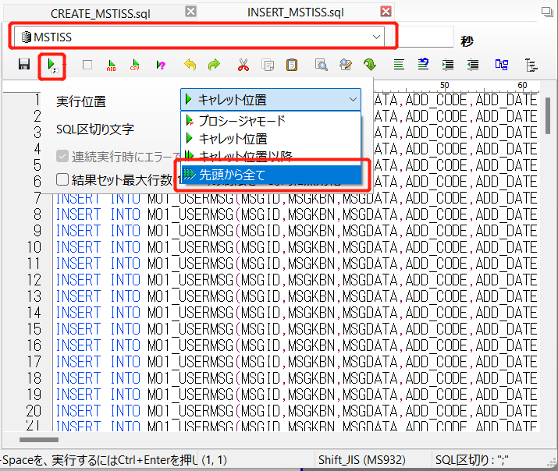

 | システム設定値の変更
 |  | ・ | システム設定値については「S01_システム設定テーブル」にて設定する。
 |  | ・ | 以下の項目については、導入環境により設定値が異なるため、手動で入力する。
 |  |  |  | システム設定種別 |  |  |  | 説明 | 設定
 |  |  |  | その他"preedit.batch."から始まるレコード |  |  |  | Pre-Edit バッチファイル | MstissStub0.BAT
 |  |  |  |  |  |  |  | ※Pre-Edit バッチファイルは全てスタブ(正常系)となるため、DEBLOCK、WriteParserなどの機能はオフとなる。

バッチアプリケーションの実行
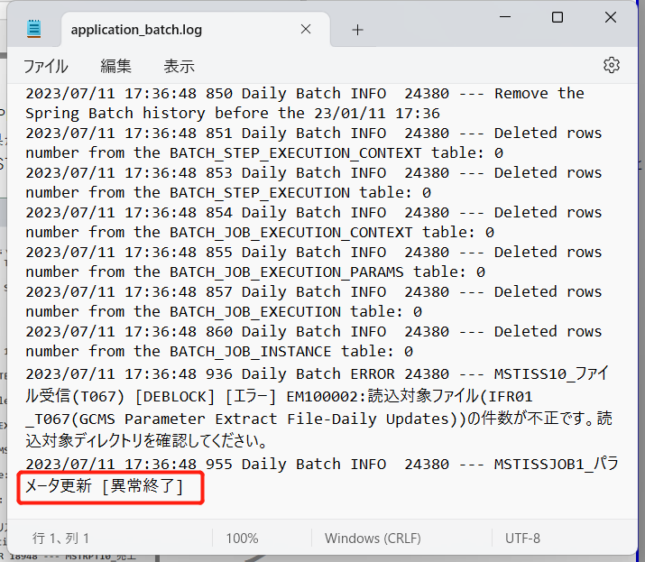
セットアップマニュアル（MSTISS）
バッチアプリケーションの実行

 | バッチファイル準備
 |  | ・ | 以下のファイルをディレクトリに格納する。
 |  |  |  | ロケーション | C:\MSTISS\Bat
 |  |  |  | Jarファイル | MstIssBat.jar

 | タスクスケジューラ設定
 |  | ・ | リソース.タスクスケジューラ定義のファイルを保存する。

 |  | ・ | スタートメニューから「タスクスケジューラ」を起動する。
 |  |  | 操作欄から「タスクのインポート…」を選択し、上記ののファイルを開く。
 |  |  | 設定ファイルディレクトリ：C:\SVN\trunk\ブランド中継\BankNet\resource\60.タスクスケジューラ

 |  |  |  | 設定ファイル | MSTISSJOB0.xml
 |  |  |  |  | MSTISSJOB1.xml
 |  |  |  |  | MSTISSJOB2.xml
 |  |  |  |  | MSTISSJOB3A.xml
 |  |  |  |  | MSTISSJOB3B.xml
 |  |  |  |  | MSTISSJOB3C.xml
 |  |  |  |  | MSTISSJOB3D.xml
 |  |  |  |  | MSTISSJOB4.xml
 |  |  |  |  | MSTISSJOB5.xml
 |  |  |  |  | MSTISSJOB6.xml

 |  | ・ | 「タスクの作成」ウインドウが開くので、OKボタンをクリックする。
 |  |  | ※ | 実行ユーザ等は適宜変更する。
 |  |  | ※ユーザー名：社員番号 パスワード：PCログイン時のパスワード

 | タスクのインポートができない場合は以下の手順でタスクを手動で追加する。
 |  | ・「タスクスケジューラライブラリ」において新しいフォルダーからMSTISSフォルダを新規作成する。
 |  | ・新しいタスクの作成からMSTISSJOB0を作成する。
 |  | <設定内容＞
 |  | 全般：名前→MSTISSJOB0 トリガー：変更しない
 |  | 操作：新規→プログラム/スクリプト→参照→C:\MSTISS\BatからMSTISSJOB0を選択
 |  | 条件：「コンピュータをAC電源～」のチェックを外す 設定：変更しない
 |  | →OKボタンをクリック（同様の手順でMSTISSJOB1～MSTISSJOB6までを登録）
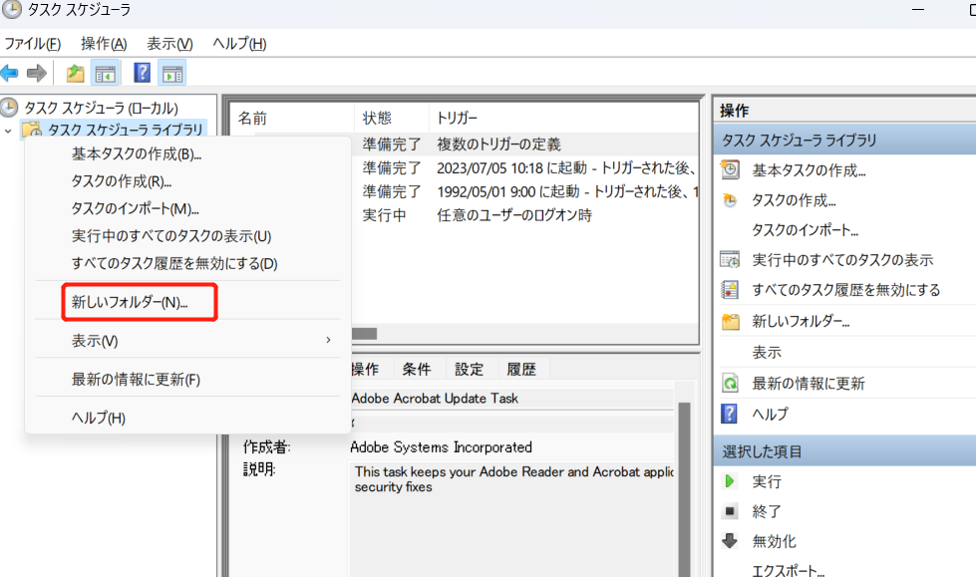

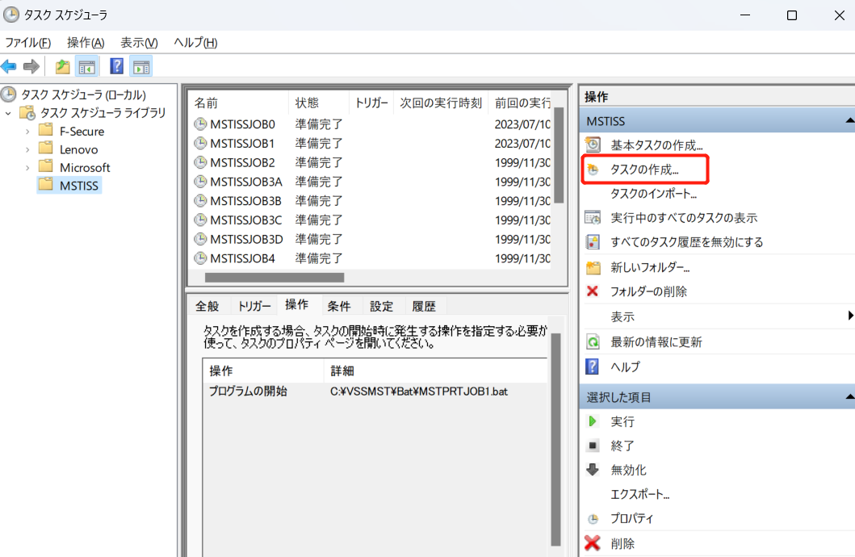

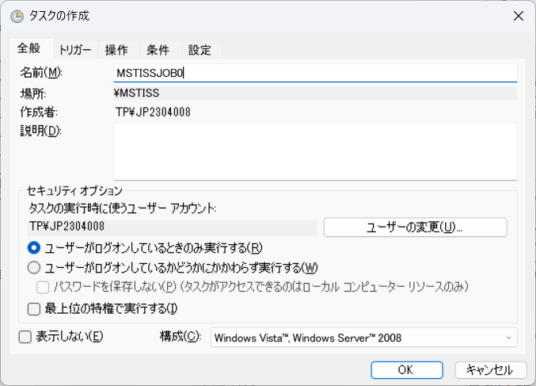

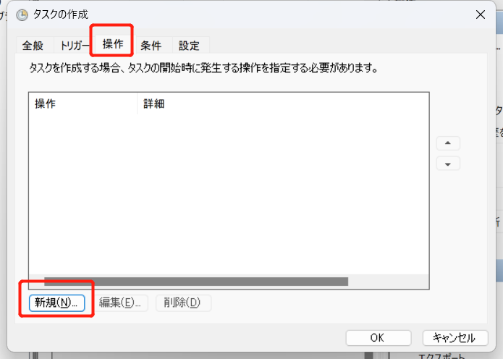

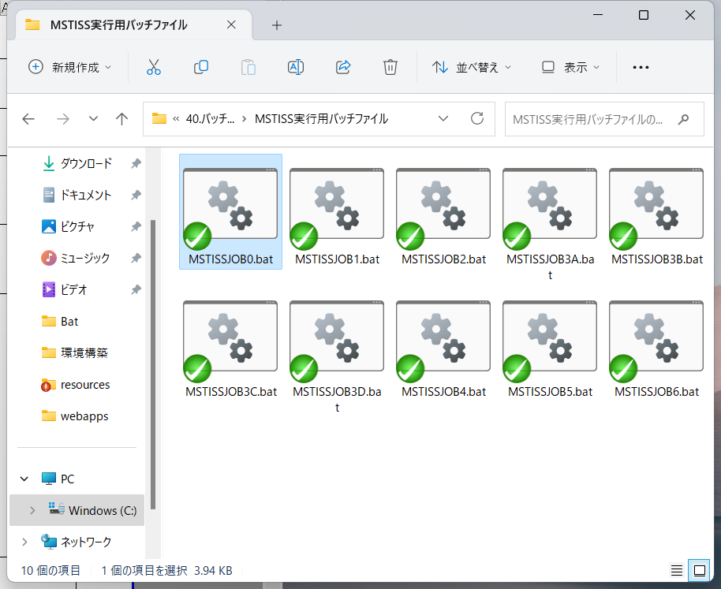

 | 実行確認
 |  |  | タスクスケジューラから直接「MSTISSJOB1」を起動する。
 |  | ・ | システムログにプログラムの実行結果が出力されていることを確認する。
 |  |  | ※application_batch.log（C:\MSTISS\Log\Bat）に 「MSTISSJOB1_パラメータ更新 [異常終了]」と出力されていること。

